CGB 2 layers
 |  | (file network 3)

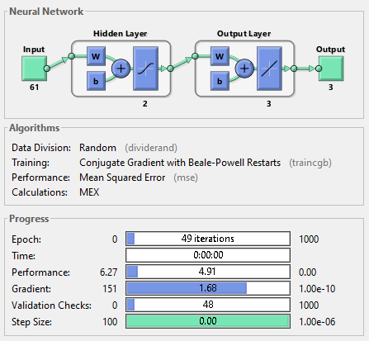
ID sample | Nồng độ ban đầu |  |  |  | Nồng độ ANN dự đoán
 | Tetracycline | Peniciline | Cephalexin |  | Tetracycline | Peniciline | Cephalexin
15 | 27 | 13 | 6 |  | 26.5 | 11.8 | 9.4 | 3E-01 | 2E+00 | 1E+01
16 | 19 | 15 | 6 |  | 21.2 | 11.1 | 8.5 | 5E+00 | 2E+01 | 6E+00
17 | 21 | 15 | 6 |  | 21.4 | 11.4 | 8.8 | 2E-01 | 1E+01 | 8E+00
18 | 23 | 15 | 6 |  | 22.8 | 12.4 | 9.7 | 6E-02 | 7E+00 | 1E+01
19 | 25 | 15 | 6 |  | 23.7 | 11.9 | 9.4 | 2E+00 | 1E+01 | 1E+01
20 | 27 | 15 | 6 |  | 25.1 | 12.1 | 9.7 | 4E+00 | 8E+00 | 1E+01
35 | 25 | 13 | 8 |  | 24.0 | 12.3 | 9.7 | 1E+00 | 5E-01 | 3E+00
36 | 17 | 15 | 8 |  | 16.0 | 13.5 | 10.2 | 9E-01 | 2E+00 | 5E+00
37 | 19 | 15 | 8 |  | 18.5 | 13.4 | 10.3 | 3E-01 | 3E+00 | 5E+00
38 | 21 | 15 | 8 |  | 18.8 | 13.8 | 10.7 | 5E+00 | 1E+00 | 7E+00
39 | 23 | 15 | 8 |  | 21.9 | 14.0 | 11.0 | 1E+00 | 1E+00 | 9E+00
40 | 25 | 15 | 8 |  | 22.0 | 14.4 | 11.3 | 9E+00 | 4E-01 | 1E+01
55 | 25 | 9 | 12 |  | 28.5 | 10.6 | 8.6 | 1E+01 | 3E+00 | 1E+01
56 | 17 | 11 | 12 |  | 17.8 | 13.2 | 10.0 | 6E-01 | 5E+00 | 4E+00
57 | 19 | 11 | 12 |  | 21.0 | 12.5 | 9.7 | 4E+00 | 2E+00 | 5E+00
58 | 21 | 11 | 12 |  | 17.6 | 14.1 | 10.8 | 1E+01 | 9E+00 | 1E+00
59 | 23 | 11 | 12 |  | 22.0 | 13.0 | 10.2 | 1E+00 | 4E+00 | 3E+00
60 | 27 | 11 | 10 |  | 21.0 | 13.7 | 10.7 | 4E+01 | 7E+00 | 5E-01
 |  |  |  | RMSE | 2.3 | 2.3 | 2.8

CGB 5 layers
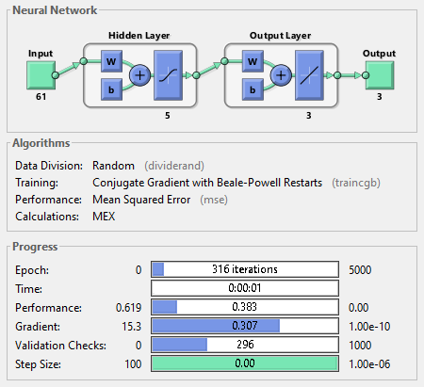
ID sample | Nồng độ ban đầu |  |  |  | Nồng độ ANN dự đoán
 | Tetracycline | Peniciline | Cephalexin |  | Tetracycline | Peniciline | Cephalexin
15 | 27 | 13 | 6 |  | 24.1 | 15.3 | 7.0 | 8.59E+00 | 5.40E+00 | 9.42E-01
16 | 19 | 15 | 6 |  | 20.9 | 15.9 | 5.9 | 3.72E+00 | 8.36E-01 | 7.52E-03
17 | 21 | 15 | 6 |  | 22.3 | 16.8 | 5.0 | 1.59E+00 | 3.08E+00 | 1.07E+00
18 | 23 | 15 | 6 |  | 24.5 | 16.8 | 5.5 | 2.33E+00 | 3.19E+00 | 2.06E-01
19 | 25 | 15 | 6 |  | 26.1 | 16.3 | 5.3 | 1.23E+00 | 1.63E+00 | 5.55E-01
20 | 27 | 15 | 6 |  | 27.7 | 16.9 | 5.0 | 5.01E-01 | 3.46E+00 | 1.05E+00
35 | 25 | 13 | 8 |  | 22.8 | 13.7 | 7.5 | 4.86E+00 | 4.27E-01 | 2.97E-01
36 | 17 | 15 | 8 |  | 16.3 | 16.1 | 6.4 | 4.66E-01 | 1.15E+00 | 2.62E+00
37 | 19 | 15 | 8 |  | 19.2 | 16.4 | 5.8 | 5.43E-02 | 1.90E+00 | 4.90E+00
38 | 21 | 15 | 8 |  | 21.2 | 16.5 | 5.4 | 6.17E-02 | 2.28E+00 | 6.84E+00
39 | 23 | 15 | 8 |  | 25.4 | 17.3 | 4.4 | 5.68E+00 | 5.18E+00 | 1.29E+01
40 | 25 | 15 | 8 |  | 25.5 | 17.6 | 4.4 | 2.46E-01 | 6.62E+00 | 1.28E+01
55 | 25 | 9 | 12 |  | 20.2 | 9.6 | 13.8 | 2.33E+01 | 4.21E-01 | 3.25E+00
56 | 17 | 11 | 12 |  | 18.3 | 12.0 | 11.0 | 1.80E+00 | 9.07E-01 | 9.72E-01
57 | 19 | 11 | 12 |  | 19.9 | 11.8 | 11.2 | 8.18E-01 | 5.80E-01 | 7.05E-01
58 | 21 | 11 | 12 |  | 20.2 | 11.7 | 11.8 | 6.54E-01 | 5.57E-01 | 6.10E-02
59 | 23 | 11 | 12 |  | 21.3 | 11.6 | 12.2 | 2.93E+00 | 3.50E-01 | 3.52E-02
60 | 27 | 11 | 10 |  | 20.2 | 11.5 | 13.5 | 4.58E+01 | 2.40E-01 | 1.22E+01
 |  |  |  | RMSE | 2.5 | 1.5 | 1.9

CGB 10 layers
 |  | file network 1

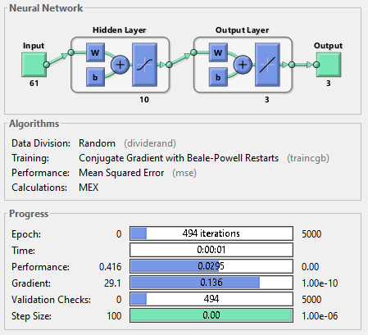
ID sample | Nồng độ ban đầu |  |  |  | Nồng độ ANN dự đoán
 | Tetracycline | Peniciline | Cephalexin |  | Tetracycline | Peniciline | Cephalexin
15 | 27 | 13 | 6 |  | 24.5 | 13.8 | 6.8 | 6E+00 | 7E-01 | 6E-01
16 | 19 | 15 | 6 |  | 14.0 | 13.7 | 5.7 | 3E+01 | 2E+00 | 7E-02
17 | 21 | 15 | 6 |  | 15.5 | 13.1 | 6.5 | 3E+01 | 4E+00 | 3E-01
18 | 23 | 15 | 6 |  | 21.7 | 15.9 | 6.2 | 2E+00 | 8E-01 | 6E-02
19 | 25 | 15 | 6 |  | 23.1 | 15.3 | 6.1 | 4E+00 | 9E-02 | 8E-03
20 | 27 | 15 | 6 |  | 26.9 | 16.3 | 6.0 | 1E-02 | 2E+00 | 2E-03
35 | 25 | 13 | 8 |  | 20.9 | 14.1 | 8.7 | 2E+01 | 1E+00 | 4E-01
36 | 17 | 15 | 8 |  | 17.1 | 15.9 | 8.2 | 3E-03 | 8E-01 | 5E-02
37 | 19 | 15 | 8 |  | 20.5 | 15.7 | 8.1 | 2E+00 | 5E-01 | 1E-02
38 | 21 | 15 | 8 |  | 21.7 | 15.4 | 8.1 | 5E-01 | 1E-01 | 2E-02
39 | 23 | 15 | 8 |  | 21.7 | 15.0 | 8.6 | 2E+00 | 2E-04 | 4E-01
40 | 25 | 15 | 8 |  | 17.0 | 15.6 | 9.1 | 6E+01 | 3E-01 | 1E+00
55 | 25 | 9 | 12 |  | 19.8 | 7.5 | 12.4 | 3E+01 | 2E+00 | 1E-01
56 | 17 | 11 | 12 |  | 17.6 | 10.9 | 12.0 | 4E-01 | 7E-03 | 1E-03
57 | 19 | 11 | 12 |  | 19.6 | 11.9 | 11.9 | 4E-01 | 8E-01 | 9E-03
58 | 21 | 11 | 12 |  | 21.0 | 13.0 | 12.4 | 3E-04 | 4E+00 | 2E-01
59 | 23 | 11 | 12 |  | 21.2 | 11.2 | 12.3 | 3E+00 | 3E-02 | 1E-01
60 | 27 | 11 | 10 |  | 20.8 | 11.3 | 13.1 | 4E+01 | 8E-02 | 9E+00
 |  |  |  | RMSE | 3.6 | 1.0 | 0.9

CGB 40 layers
 |  | (file network 2)

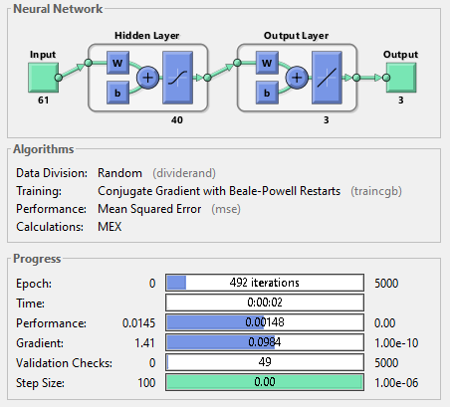
ID sample | Nồng độ ban đầu |  |  |  | Nồng độ ANN dự đoán
 | Tetracycline | Peniciline | Cephalexin |  | Tetracycline | Peniciline | Cephalexin
15 | 27 | 13 | 6 |  | 22.4 | 13.5 | 7.7 | 2E+01 | 3E-01 | 3E+00
16 | 19 | 15 | 6 |  | 16.8 | 10.8 | 7.5 | 5E+00 | 2E+01 | 2E+00
17 | 21 | 15 | 6 |  | 24.4 | 9.0 | 5.7 | 1E+01 | 4E+01 | 8E-02
18 | 23 | 15 | 6 |  | 23.0 | 13.3 | 6.0 | 1E-03 | 3E+00 | 2E-03
19 | 25 | 15 | 6 |  | 24.5 | 13.1 | 6.1 | 3E-01 | 4E+00 | 1E-02
20 | 27 | 15 | 6 |  | 27.0 | 13.7 | 5.9 | 3E-04 | 2E+00 | 6E-03
35 | 25 | 13 | 8 |  | 23.5 | 13.6 | 8.1 | 2E+00 | 3E-01 | 2E-02
36 | 17 | 15 | 8 |  | 19.4 | 16.3 | 6.8 | 6E+00 | 2E+00 | 1E+00
37 | 19 | 15 | 8 |  | 21.6 | 15.0 | 6.2 | 7E+00 | 2E-03 | 3E+00
38 | 21 | 15 | 8 |  | 22.7 | 15.5 | 6.1 | 3E+00 | 3E-01 | 4E+00
39 | 23 | 15 | 8 |  | 29.0 | 18.9 | 5.4 | 4E+01 | 2E+01 | 7E+00
40 | 25 | 15 | 8 |  | 28.4 | 20.2 | 4.9 | 1E+01 | 3E+01 | 1E+01
55 | 25 | 9 | 12 |  | 19.6 | 9.7 | 12.4 | 3E+01 | 5E-01 | 2E-01
56 | 17 | 11 | 12 |  | 17.8 | 11.1 | 12.2 | 7E-01 | 4E-03 | 3E-02
57 | 19 | 11 | 12 |  | 20.1 | 11.8 | 11.8 | 1E+00 | 7E-01 | 3E-02
58 | 21 | 11 | 12 |  | 22.6 | 12.3 | 11.9 | 3E+00 | 2E+00 | 8E-03
59 | 23 | 11 | 12 |  | 23.0 | 11.7 | 11.9 | 1E-03 | 5E-01 | 1E-02
60 | 27 | 11 | 10 |  | 20.6 | 11.1 | 12.1 | 4E+01 | 2E-02 | 5E+00
 |  |  |  | RMSE | 3.2 | 2.5 | 1.4

